입력정보
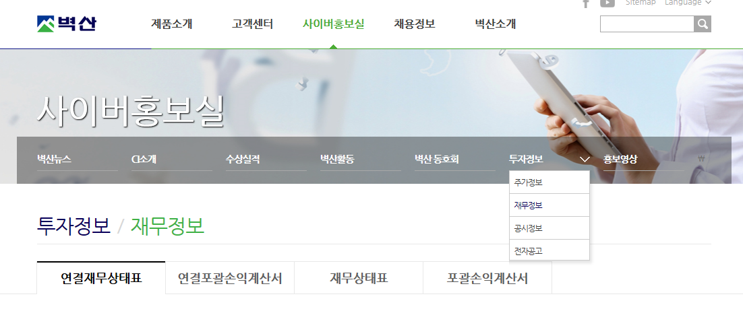
벽산 홈페이지 2018년 재무정보 입력
1. 연결재무상태표 2. 연결포괄손익계산서 3. 재무상태표 4. 포괄손익계산서

